Aout
 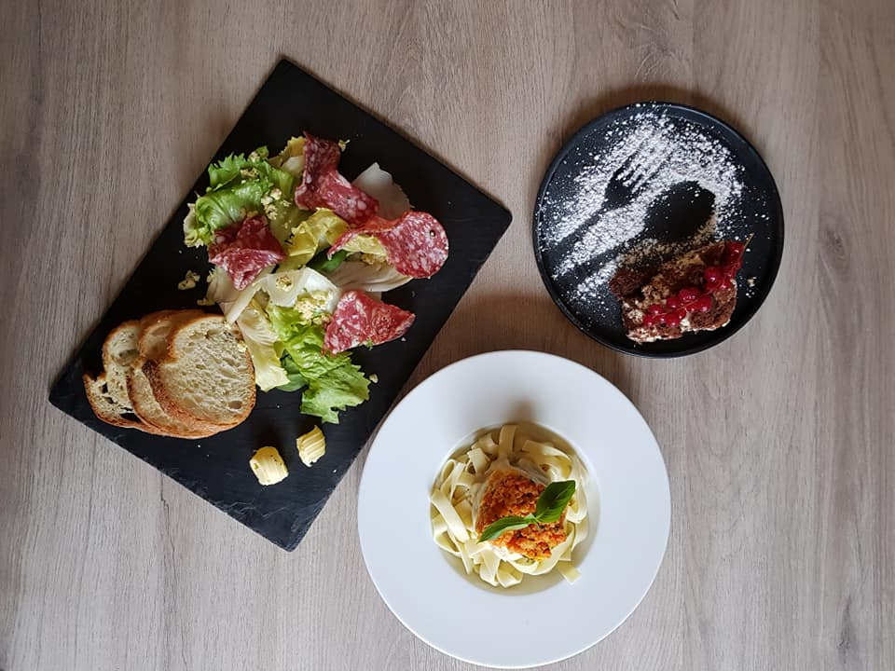 SEMAINE 40 |  |  |  |  |  | 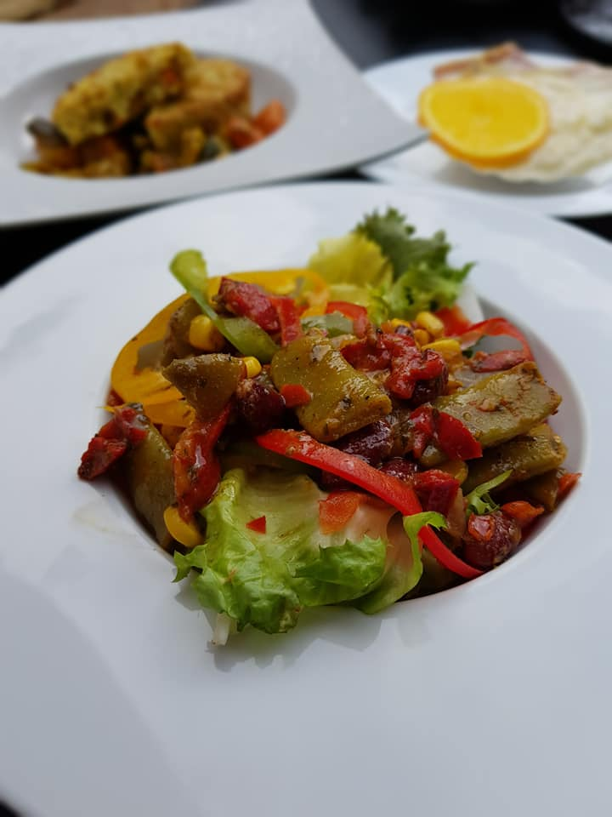
du 04 au 10 Octobre 2022 |  |  | MENU GOURMET
Mardi | Mercredi | Jeudi | Vendredi | Samedi | Dimanche | Lundi
1900-01-04 | 1900-01-05 | 1900-01-06 | 1900-01-07 | 1900-01-08 | 1900-01-09 | 1900-01-10
Petit pain | Petit pain | Petit pain | Petit pain | Petit pain | Petit pain | Petit pain
Campagne | Campagne | Campagne | Campagne | Campagne | Campagne | Campagne
Salade landaise | Salade thaï aux crevettes | Salade de rillons confits | Rool mops et pomme de terre ciboulette | Tomate farcie au quinoa | Fond d'artichaut farci au crabe | Duo d'asperges sauce mousseline
Tajine d'agneau | Sauté de pintade aux mirabelles | Marmite de poisson | Pavé de porc au bleu | Filets de rouget au beurre rouge | Parmentier de canard | Joue de bœuf au porto
Légumes tajine | Poêlée des sous-bois (pommes de terre et champignons) | Emincé de fenouil et trio de tomate | Purée de patate douce | Tagliatelles de légumes | Salade verte | Riz pilaf
Pana cotta caramel | Poire Belle-Hélène | Salambo | Clafoutis aux pommes | Mini cannelés sur lit de crème anglaise | Tatin à l'abricot | Moelleux ananas/coco

